MATRIZ RACI
MATRIZ RACI
TAREFA |  | ALINE | DANIELLE | DEBORA | JEAN | HARIEL | HENRIQUE | MARIANA | VINÍCIUS | 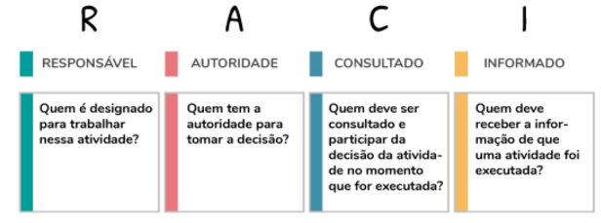
Artefatos
 | Gerenciamento do Escopo | R | I | R | I | I | I | R | A
 | Gerenciamento de cronograma | R | I | R | I | I | I | R | A
 | Gerenciamento de custo | R | I | R | I | I | I | R | A
 | Gerenciamento de qualidade | R | I | R | I | I | I | R | A
 | Plano de recursos humanos | R | I | R | I | I | I | R | A

Implementação do Banco de Dados no PostegreSQL
 | Incluir tabela RECARGA |  | I | I | I | A | I | R | I
 | Incluir tabela USUARIO |  | I | I | I | A | I | R | I
 | Otimizar o código |  | I | I | I | R | A | R | I
 | Explicar e comentar o código |  | I | I | I | A | I | R | I

Botão/Pop-up de upload do arquivo json
 | Add objeto botão |  | I | I | I | I | R | I | A
 | Código backend para recarga sem conflito de IDs |  | I | I | I | A | I | R | I
 | Código: integrar o Banco de Dados com o Vue |  | I | I | I | R | A | R | I
 | Implementar responsividade |  | I | I | I | I | R | I | A
 | Adicionar busca de arquivo de dados json |  | I | I | I | I | A | R | I

Gráfico de Barras: Tasks(completas e incompletas) do projeto
 | Grafico de barras: task por status |  | I | I | I | I | R | I | A
 | Estética |  | I | R | I | I | I | I | A
 | Responsividade |  | I | A | I | I | C | I | R

Gráfico de Linha: Horas trabalhadas em um projeto por período (dia, semana, mês e ano)
 | Gráfico de Linha: Horas trabalhadas em um projeto por período (dia, semana, mês e ano) |  | I | A | I | I | R | I | I
 | Estética |  | I | R | I | I | I | I | A
 | Responsividade |  | I | A | I | I | C | I | R

Gráfico de Pizza: porcentagem de tasks concluídas
 | Gráfico de Pizza: porcentagem de tasks concluídas |  | I | I | I | I | R | I | A
 | Estética |  | I | R | I | I | I | I | A
 | Responsividade |  | I | A | I | I | C | I | R

ListaDevs: Tasks Completas
 | Tabela: Devs: Completed Tasks |  | I | A | I | I | R | I | I
 | Estética |  | I | R | I | I | I | I | A
 | Responsividade |  | I | A | I | I | C | I | R

ListaDevs: Tasks Abertas
 | Tabela: Devs: Open Tasks |  | I | A | I | I | R | I | I
 | Estética |  | I | R | I | I | I | I | A
 | Responsividade |  | I | A | I | I | C | I | R

Estudo da ferramenta VueJS para front end |  |  | I | I | R | I | I | I | A

Implementação da API
 | Criação da rota: projetos |  | I | I | I | R | C | A | I
 | Criação da rota: devs |  | I | I | I | R | C | A | I
 | Criação da rota: devs/id |  | I | I | I | R | C | A | I
 | Criação da rota: tasks |  | I | I | I | R | C | A | I
 | Criação da rota: task/id |  | I | I | I | R | C | A | I
 | Criação da rota git |  | I | I | I | R | C | A | I
 | Criação da rota: status |  | I | I | I | R | C | A | I
 | Comunicação api com o banco de dados |  | I | I | I | R | C | A | I
 | Integrar código do Nodejs ao Front |  | I | I | I | A | C | R | I

Organização do GitHub
 | Deletar branchs de estudo, fazer backup dos dados antigos |  | C | R | C | C | C | A | C
 | Criar e organizar arquivos branch Sprint 1 |  | I | R | I | I | I | C | A
 | Criar e organizar arquivos branch Sprint 2 |  | I | R | I | I | I | A | R
 | Criar e organizar arquivos branch Main |  | I | R | I | A | I | I | R

Ambientação do Projeto e Estudo das Tecnologias utilizadas |  |  | R | I | I | I | I | I | A

Integração do Frontend da Home com banco de dados |  |  | I | I | I | I | R | I | A

